パフォーマンス
案件（主担当）：
案件依頼部門と成果物の認識に齟齬がないよう，案件の目的や成果物を明確にするとともに，プロジェクト計画書の策定，先方との折衝，中間報告，案件担当者のフォローを適時適切に行い，付加価値を高める動きを行いながら所定の作成物を所定の期限までに完遂させる．
案件（担当）：
担当業務の全体像と，その中での自らに付与された業務の役割を理解する．加えて業務品質の向上，効率化など付加価値を高める動きを行いながら担当業務を毎月安定的に着実に遂行することで，所定の期日内に自立して業務を完遂させる．
基礎研究：
ステークホルダーの関心の高い研究を，研究のゴールを明確にし作業計画を策定した上で，担当者の進捗状況をフォローしながら所定の期限までに，調査・研究した技術の実装や試算，実務への適用等，付加価値を生み出し完遂させ，研究成果をステークホルダーに発表する．
私のなりたい姿 |  | 具体的なキャリアビジョン
クオンツ人財として社内で評価される専門的知識を有し，かつ最新技術をキャッチアップすることで高い付加価値を生み出し続ける人財になりたい．最終的には，業務内外で培った知見を多くの人に展開することで，理系人材の育成や組織の改善を行い，国内外問わず第一生命グループの持続的な発展に貢献できる人財になりたい． |  | 現所属にて，資産運用やデータ解析に関する最新技術をキャッチアップすることで，クオンツ人財として必要な知識を獲得する．同時に，若手理系人財の育成に積極的に携わり，自身の強みとしたい．その後，リスク管理・資産運用部門にて，独自のアイデアを生み出しつつ，チームや課のリーダーとしてクオンツ関連のプロジェクトを主導したい．最終的には，部レベルの組織をマネジメントし，第一生命グループに貢献したい．

 | インパクト目標 |  | パフォーマンス目標① |  | パフォーマンス目標② |  | パフォーマンス目標③ |  | パフォーマンス目標④ |  | パフォーマンス目標⑤ |  | 業務・行動計画 |  | スキル獲得・学習計画
組織課題 |  |  | 経営管理の高度化 |  | 経営管理の高度化 |  | 生命保険会社の資産運用技術に関する基礎研究 |  | 人材育成 |  | 共生・協働取り組み
ウェイト |  |  | 35 |  | 20 |  | 25 |  | 10 |  | 10
実施事項 |  |  | 第一生命HDのヨーロピアン・エンベディッド・バリュー（EEV）計測のサポート |  | 第一フロンティア生命（DFL）のリスク管理の高度化や第一生命特別勘定運用部の商品開発サポート |  | 生命保険会社における資産形成・承継事業に向けた運用戦略に関する調査・研究 |  | 第一生命運用サービス部の社内トレーニー，採用活動支援，1for1担当 |  | ・FT社内の部外横断プロジェクトへの参画 ・LA部内における組織知化への貢献
 |  |  |  | 38/50 |  | 46/50 |  | 36/50 |  | 34/50 |  | 38/50
L4水準 | 現在は個別にて照会・対応している案件スケジュールの対応削減、期日までの確実な案件開始・完了のため、案件スケジュールを自動で部内へ伝達するツールを開発し、そのノウハウを部内外へ展開する。 |  | 自身が主導する案件において、適宜依頼部との打合せを設けることで、依頼部のニーズに沿った分析を実施する。また、後輩へのサポートを実施しつつ、案件の進捗管理を行うことで、期限までに業務を完遂する。 |  | インターンシップにて、参加者の満足度向上を目指し、依頼部門や参加者のニーズに沿った企画立案などを主導する。また、１ｆｏｒ１担当者として、新入社員の個性を鑑みた対話を通じて、社会人として自立させる。 |  | 資産形成・承継事業に向けた運用戦略について、第一生命の業務への適用に向けて、他社での事例などを調査する。また、上位者への報告・提案や調査方針の摺合わせを通じて、期日までに調査を完遂し部内外に報告する。 |  | 上位者が主導する案件にて、案件遂行上で必要となる知識を習得し、俯瞰的に案件概要を理解する。加えて、付与された業務の進捗を確認しつつ、適宜上位者と共に分析方針を検討しながら期日までに業務を遂行する。 |  | バージョン管理ツールＧｉｔＨｕｂについて、部内外から意見聴取を行い、習得・活用のための教材を作成、部内全体に利用を浸透させる。また、資料を社内に展開し、誰でも独力でＧｉｔＨｕｂを活用できる環境を作る。

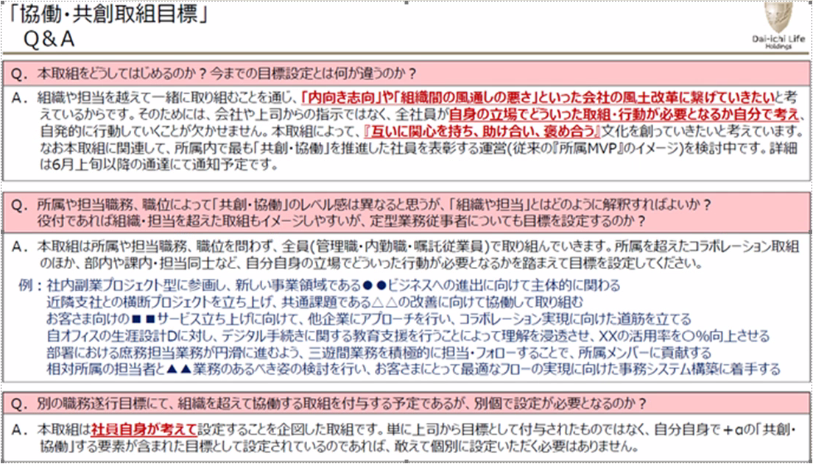
 |  | 92/100 |  | 96/100 |  | 98/100 |  | 100/100 |  | 98/100 |  | 100/100 |  | 0/300 |  | 0/300
期中 |  |  |  |  |  |  |  |  |  |  | バージョン管理ツールＧｉｔＨｕｂに関する勉強会を実施し、

 |  | 0/150 |  | 0/150 |  | 0/150 |  | 0/150 |  | 0/150 |  | 28/150
期末

 |  | 0/150 |  | 0/150 |  | 0/150 |  | 0/150 |  | 0/150 |  | 0/150

